Danh Sách Test Case
Mã TC | Phân hệ | Màn hình / Tính năng | Mục tiêu kiểm thử | Điều kiện tiên quyết | Các bước thực hiện | Dữ liệu kiểm thử | Kết quả mong đợi | CHÚ Ý QUAN TRỌNG / ĐIỂM RỦI RO (ĐÁNH DẤU ĐỎ) | Trạng thái | Hình ảnh minh chứng (Khoanh đỏ)
TC_DASH_001 | Dashboard & Điều hướng | Màn hình Tổng quan (/) | Kiểm tra hiển thị đầy đủ 4 chỉ số khẩu ngữ cốt lõi trên Dashboard | Ứng dụng đang chạy ở http://localhost:3000, cơ sở dữ liệu data/app.db đã có dữ liệu mẫu | 1. Mở trình duyệt và truy cập trang chủ http://localhost:3000/ 2. Quan sát 4 ô chỉ số thống kê trên cùng màn hình. | N/A | Hiển thị chính xác 4 chỉ số: Số ngày Streak, Tổng số phút đã nói, Tốc độ bật từ TTFW (Time To First Word) và Level hiện tại. | [CHÚ Ý QUAN TRỌNG] Các chỉ số này được đọc trực tiếp từ SQLite data/app.db. Nếu giá trị = 0 hoặc NaN, kiểm tra kết nối DB và quyền đọc/ghi file. | Pass | 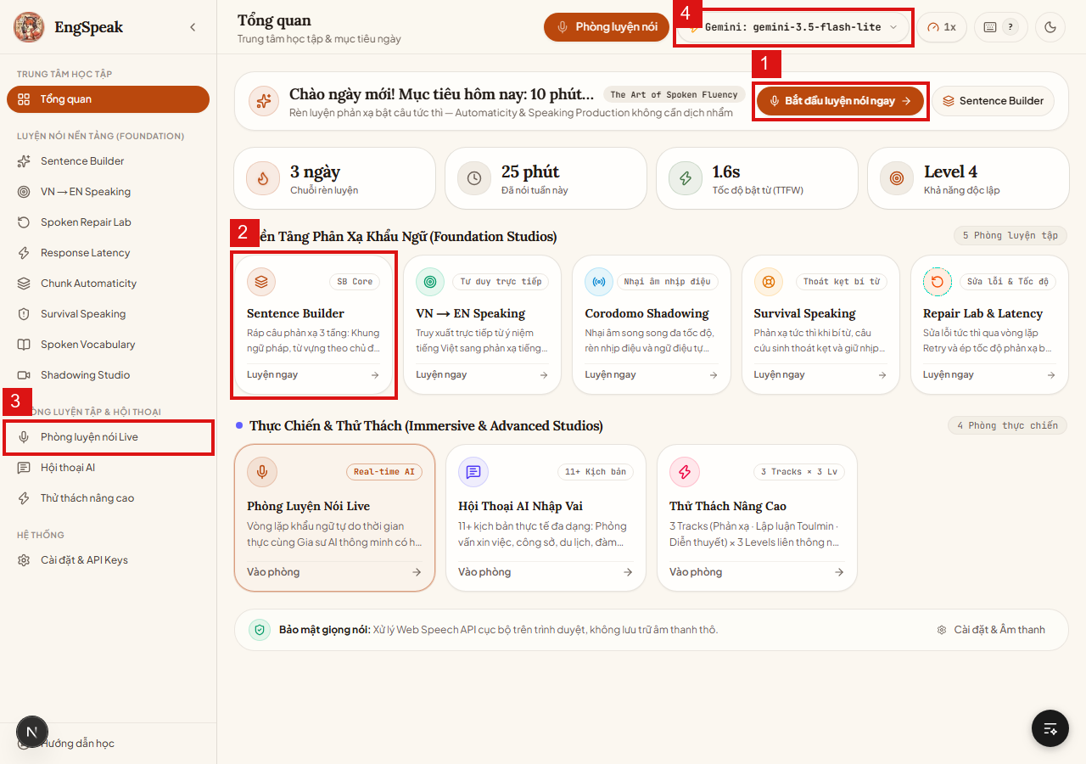
TC_DASH_002 | Dashboard & Điều hướng | Thanh Header & Giao diện | Kiểm tra tính năng Chuyển đổi giao diện Sáng / Tối (Theme Toggle) | Người dùng đang ở bất kỳ màn hình nào | 1. Bấm vào nút icon Mặt Trời / Mặt Trăng ở góc trên bên phải header. 2. Quan sát màu nền, chữ và độ tương phản của toàn bộ giao diện. 3. F5 tải lại trang để kiểm tra lưu trạng thái. | N/A | Giao diện chuyển đổi mượt mà giữa Dark mode và Light mode, màu sắc tương phản rõ ràng, trạng thái theme được lưu vào LocalStorage/Cookie. | [CHÚ Ý] Đảm bảo không xảy ra hiện tượng chớp nháy màu (FOUC) khi tải lại trang; màu chữ phải tương phản tốt với nền tối. | Pass | 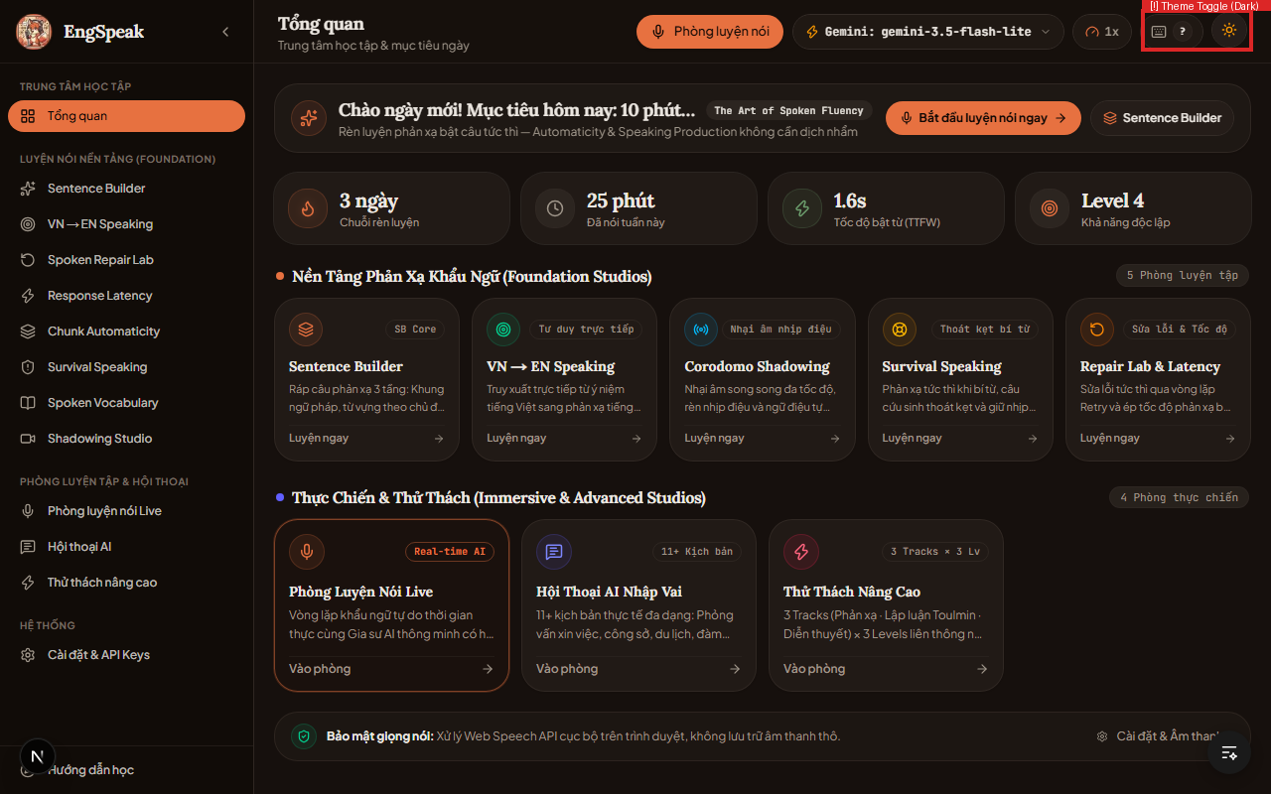
TC_DASH_003 | Dashboard & Điều hướng | Thanh Sidebar & Header | Kiểm tra Thu gọn / Mở rộng Sidebar và điều hướng các phòng luyện | Đang ở trang chủ http://localhost:3000/ | 1. Bấm nút 'Thu gọn menu' trên Sidebar. 2. Kiểm tra layout co giãn của màn hình chính. 3. Bấm mở lại Sidebar và click vào các menu: Sentence Builder, Live, Hội thoại, Thử thách. | N/A | Sidebar co giãn trơn tru; các đường link dẫn chính xác đến các route tương ứng mà không bị reload toàn trang. | [CHÚ Ý] Trên màn hình nhỏ/responsive, sidebar phải tự động ẩn thành drawer để không che khuất nội dung học. | Pass
TC_DASH_004 | Dashboard & Điều hướng | Mục tiêu hàng ngày | Kiểm tra nút 'Bắt đầu luyện nói ngay' kích hoạt bài luyện hôm nay | Đang ở trang chủ | 1. Bấm nút nổi bật màu xanh 'Bắt đầu luyện nói ngay' ở banner trên cùng. 2. Quan sát chuyển hướng đến phiên luyện tập 10 phút. | N/A | Hệ thống tự động đưa người dùng vào bài luyện cá nhân hóa theo trình độ hiện tại mà không gặp lỗi. | [CHÚ Ý] Nếu người dùng chưa từng làm bài kiểm tra đầu vào, hệ thống phải gợi ý làm bài Baseline trước. | Pass
TC_SES_001 | Phòng luyện nói Live | Vòng lặp cốt lõi (/session) | Kiểm tra cấp quyền Microphone khi vào phòng luyện Live lần đầu | Trình duyệt chưa được cấp quyền micro hoặc quyền ở trạng thái 'Ask (default)' | 1. Truy cập vào http://localhost:3000/session 2. Trình duyệt hiển thị popup xin quyền Micro → Bấm 'Cho phép' (Allow). 3. Kiểm tra thanh trạng thái Micro trên giao diện. | Quyền Media: audio/mic | Trình duyệt ghi nhận quyền, icon mic chuyển sang trạng thái sẵn sàng (màu xanh lá/chuẩn), không xuất hiện banner lỗi. | [CHÚ Ý CỰC KỲ QUAN TRỌNG - BẮT BUỘC ĐỌC] Bắt buộc dùng trình duyệt Google Chrome hoặc Microsoft Edge. Nếu dùng Safari/Firefox một số API âm thanh Web Speech có thể bị hạn chế. | Pass | 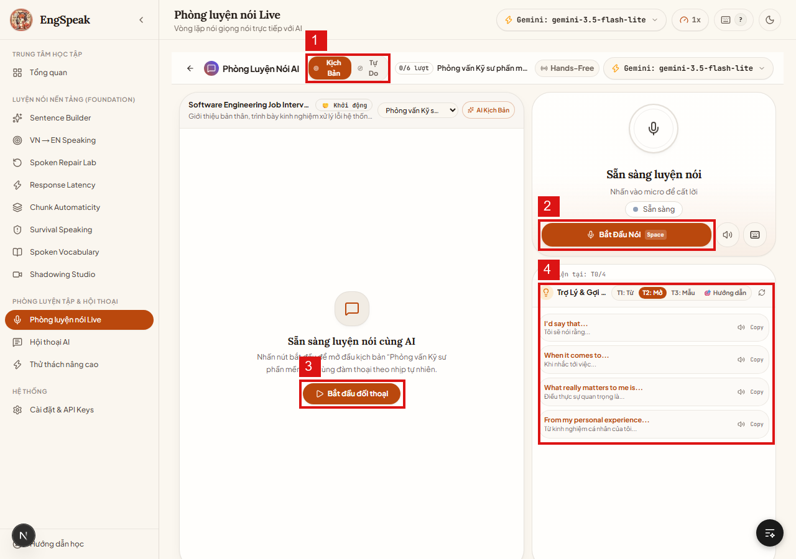
TC_SES_002 | Phòng luyện nói Live | Ghi âm & Phím tắt | Kiểm tra Bắt đầu / Dừng ghi âm bằng nút UI và phím tắt Space | Đã cấp quyền micro, đang ở màn hình /session | 1. Nhấn nút 'Bắt Đầu Nói (Space)' trên màn hình. 2. Nói một câu tiếng Anh mẫu: 'Hello, I would like to introduce myself'. 3. Bấm lại nút hoặc nhấn phím Space trên bàn phím để dừng. | Phát âm mẫu câu tiếng Anh | Khi ghi âm, sóng âm VAD chuyển động báo hiệu đang thu âm. Khi dừng, hệ thống khóa ghi âm và bắt đầu chuyển sang Whisper STT để nhận diện. | [CHÚ Ý QUAN TRỌNG] Phím tắt Space chỉ hoạt động khi không focus vào ô input văn bản. Nếu đang nhập text thì phím Space phải gõ được khoảng trắng bình thường. | Pass
TC_SES_003 | Phòng luyện nói Live | Vòng lặp AI Response | Kiểm tra vòng lặp toàn diện: Whisper STT → AI suy nghĩ → AI phản hồi văn bản & âm thanh (TTS) | API Key Gemini hoặc Groq đã được cấu hình hợp lệ (hoặc MOCK_AI=true) | 1. Hoàn thành ghi âm câu nói tiếng Anh. 2. Kiểm tra ô Transcript xem câu nhận diện có chuẩn xác không. 3. Nhấn 'Bắt đầu đối thoại' (hoặc auto-send nếu bật). 4. Lắng nghe phản hồi âm thanh từ AI và quan sát tin nhắn hiển thị. | Câu nói: 'Can you recommend a good book to improve my communication?' | Transcript hiển thị đúng; AI sinh câu trả lời trong < 2.5s; loa phát giọng đọc tiếng Anh tự nhiên (Edge-TTS hoặc Kokoro); tiếp tục mở vòng lặp cho lượt nói kế tiếp. | [CHÚ Ý QUAN TRỌNG VỀ QUOTA & PHÍ] AI Text sử dụng Gemini/Groq token. Khi kiểm thử số lượng lớn, hãy bật MOCK_AI=true trong .env.local để tránh bị dính Rate Limit (429) hoặc hết quota. | Pass
TC_SES_004 | Phòng luyện nói Live | Trợ lý & Gợi ý phản xạ | Kiểm tra cột Trợ Lý bên phải cung cấp câu mở đầu theo Level (T1/T2/T3) và nghe mẫu | Đang trong phiên luyện /session | 1. Quan sát cột bên phải 'Trợ Lý & Gợi ý'. 2. Đổi giữa các mức độ gợi ý T1 (Dễ), T2 (Vừa), T3 (Nâng cao). 3. Bấm icon chiếc Loa bên cạnh câu mẫu để nghe phát âm mẫu. | Chọn level gợi ý T2 | Các câu gợi ý cập nhật đúng theo ngữ cảnh tình huống; loa phát âm thanh mẫu chuẩn xác để người dùng nhại theo. | [CHÚ Ý] Nếu loa không phát ra tiếng, kiểm tra thiết bị phát âm thanh trong Settings > Âm thanh & Mic xem có đang bị Mute hay không. | Pass
TC_SES_005 | Phòng luyện nói Live | Xử lý ngoại lệ (Negative) | [Negative] Kiểm tra hệ thống khi người dùng Từ chối cấp quyền Microphone | Chặn (Block) quyền micro trên cài đặt trình duyệt đối với trang localhost:3000 | 1. Vào /session khi mic bị block. 2. Bấm nút 'Bắt Đầu Nói'. 3. Quan sát thông báo lỗi và hướng dẫn hiển thị trên UI. | Permission: Denied | Ứng dụng không bị crash màn hình trắng; hiện banner thông báo màu đỏ: 'Không thể truy cập Microphone' kèm hướng dẫn mở lại quyền trên trình duyệt. | [CHÚ Ý ĐẶC BIỆT NGUY CƠ CAO] Lỗi này là nguyên nhân số 1 khiến người dùng mới tưởng app hỏng. UI bắt buộc phải có nút hướng dẫn khắc phục chi tiết. | Pass
TC_PRAC_001 | Luyện Drill phát âm | Luyện Drill (/practice) | Kiểm tra ghi âm phát âm câu mẫu và chấm điểm AI chi tiết (0-100 kèm 5 dòng nhận xét) | Đang ở màn hình /practice, mic sẵn sàng | 1. Quan sát câu tiếng Anh hiển thị trên màn hình. 2. Nhấn nút Micro ở giữa màn hình và đọc to câu đó. 3. Bấm nút 'Chấm điểm bài làm'. 4. Kiểm tra điểm số và bảng phân tích nhận xét. | Đọc câu: 'Consistency is the key to mastering spoken English.' | AI trả về điểm số trực quan (0–100), thanh tiến độ màu sắc (Xanh/Vàng/Đỏ), nhận xét 5 khía cạnh: Phát âm từ, Ngữ điệu, Trọng âm, Ngữ pháp, Độ trôi chảy. | [CHÚ Ý] Thời gian chấm điểm AI phải dưới 3 giây. Nếu quá 8 giây phải có cơ chế Timeout hoặc Loading Skeleton rõ ràng. | Pass | 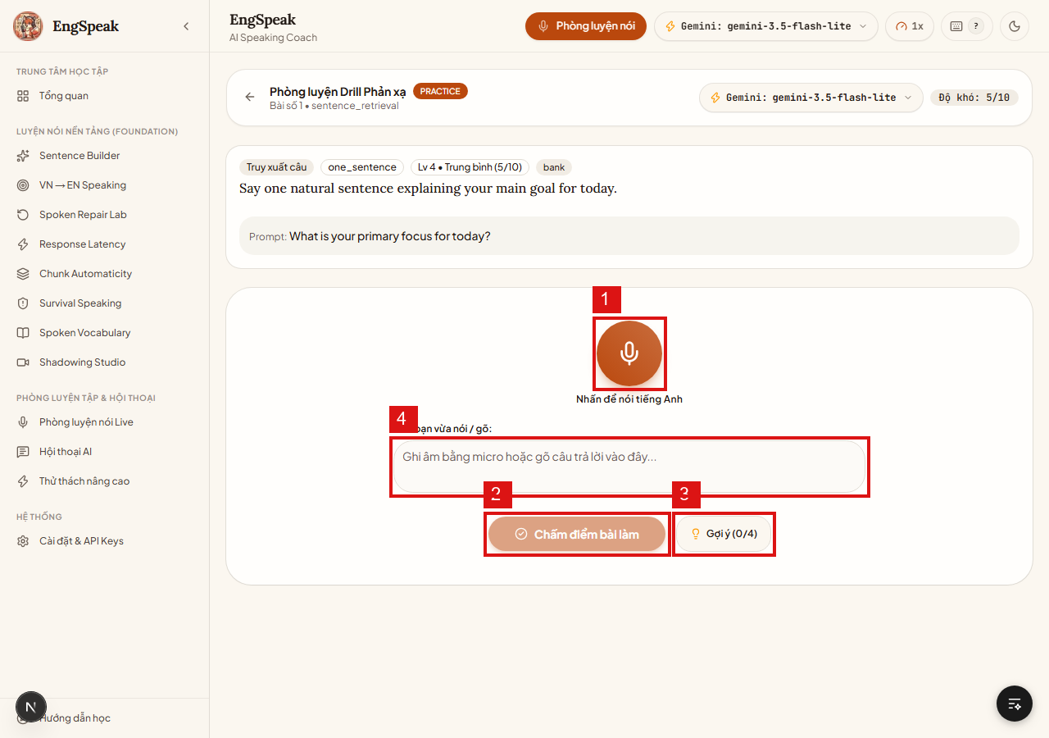
TC_PRAC_002 | Luyện Drill phát âm | Gợi ý & Trợ giúp | Kiểm tra tính năng xin Gợi ý (tối đa 4 lần/bài tập) và vô hiệu hóa khi hết lượt | Đang làm một bài drill tại /practice | 1. Bấm nút 'Gợi ý (0/4)' lần 1 → Quan sát nội dung gợi ý đầu tiên. 2. Bấm liên tiếp đến lần thứ 4. 3. Quan sát trạng thái nút bấm ở lần thứ 4. | N/A | Mỗi lần bấm mở rộng thêm từ khóa/cấu trúc gợi ý; bộ đếm tăng dần (1/4 → 2/4 → 3/4 → 4/4); sau 4 lần nút bị disable chuyển màu xám. | [CHÚ Ý] Không được phép gọi API gợi ý quá 4 lần kể cả khi người dùng click chuột liên tục (Debounce click). | Pass
TC_PRAC_003 | Luyện Drill phát âm | Chế độ Fallback gõ text | Kiểm tra chế độ nhập chữ thủ công khi không có micro và chấm điểm ngữ pháp/từ vựng | Không sử dụng micro, chuyển sang ô gõ text | 1. Gõ câu trả lời trực tiếp vào ô input văn bản. 2. Bấm nút 'Chấm điểm bài làm'. 3. Kiểm tra kết quả phản hồi. | Nhập: 'I think practicing every day will significantly improve my accent.' | Hệ thống vẫn chấm điểm bình thường dựa trên độ chính xác của từ vựng và ngữ pháp mà không bắt buộc có file âm thanh. | [CHÚ Ý] Điểm phát âm (Pronunciation acoustics) trong trường hợp này sẽ để N/A hoặc thông báo chỉ chấm mặt ngôn ngữ viết. | Pass
TC_CONV_001 | Hội thoại AI nhập vai | Lựa chọn kịch bản (/conversation) | Kiểm tra danh mục 14+ kịch bản hội thoại và tính năng chọn Ngẫu Nhiên | Truy cập http://localhost:3000/conversation | 1. Kiểm tra danh sách các kịch bản: Phỏng vấn xin việc, Đàm phán, Du lịch, Đặt bàn, Họp công ty... 2. Bấm nút 'Ngẫu Nhiên'. 3. Quan sát kịch bản được hệ thống tự động bốc trúng. | N/A | Danh sách kịch bản hiển thị đầy đủ icon và mô tả; nút 'Ngẫu Nhiên' chọn ngẫu nhiên 1 kịch bản khác nhau sau mỗi lần bấm. | [CHÚ Ý] Đảm bảo dữ liệu kịch bản được load đầy đủ từ content-bank hoặc SQLite; không được để card kịch bản bị rỗng tiêu đề. | Pass | 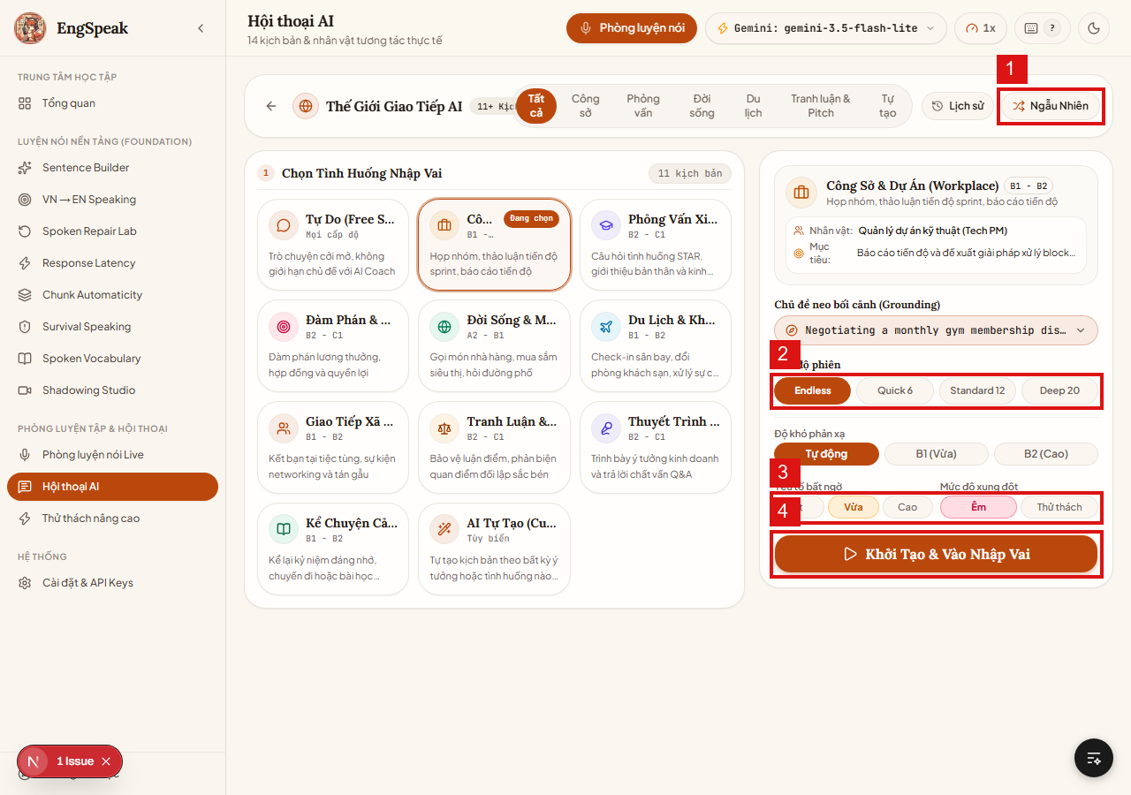
TC_CONV_002 | Hội thoại AI nhập vai | Cấu hình phiên hội thoại | Kiểm tra chọn độ dài phiên (Endless / Quick 6 / Standard 12 / Deep 20) và độ khó | Đang ở bước thiết lập kịch bản tại /conversation | 1. Click chọn các tab độ dài: Quick 6 câu, Standard 12 câu, Deep 20 câu, Endless. 2. Chọn mức độ thử thách (B2 + Thử thách). 3. Bấm 'Khởi Tạo & Vào Nhập Vai'. | Cấu hình: Standard 12 lượt, Độ khó B2 | Hệ thống lưu cấu hình và mở phòng nhập vai; AI đóng đúng vai nhân vật trong kịch bản (ví dụ: Nhà tuyển dụng khó tính). | [CHÚ Ý QUAN TRỌNG] Ở chế độ 'Thử thách', AI có thể chủ động ngắt lời hoặc đặt câu hỏi hóc búa để thử thách phản xạ người học. | Pass
TC_ADV_001 | Thử thách nâng cao | 3 Tracks (/advanced) | Kiểm tra 3 Tracks: Phản xạ áp lực (3-6s), Lập luận Toulmin & đối kháng, Diễn thuyết | Truy cập http://localhost:3000/advanced | 1. Xem 3 tab Track luyện tập trên màn hình. 2. Chọn Track 1: Phản xạ dưới áp lực → Kiểm tra đồng hồ đếm ngược 3–6s. 3. Chọn Track 2: Lập luận & Đối kháng → Kiểm tra cấu trúc Claim - Data - Warrant. 4. Chọn số câu: 4 / 8 / 14 / Vô tận. | Track 2, Level L2, 4 câu | Giao diện hiển thị đúng nội dung chuyên sâu của từng Track; đồng hồ đếm ngược chạy chính xác và rung cảnh báo khi sắp hết giờ. | [CHÚ Ý QUAN TRỌNG - ĐIỀU KIỆN MỞ KHÓA] Track nâng cao yêu cầu điều kiện tiên quyết (ví dụ: Sentence Builder mastery ≥ 55%). Nếu chưa đạt, nút 'Luyện tập ngay' phải ở trạng thái Khóa (Locked) kèm thanh tiến độ điều kiện. | Pass | 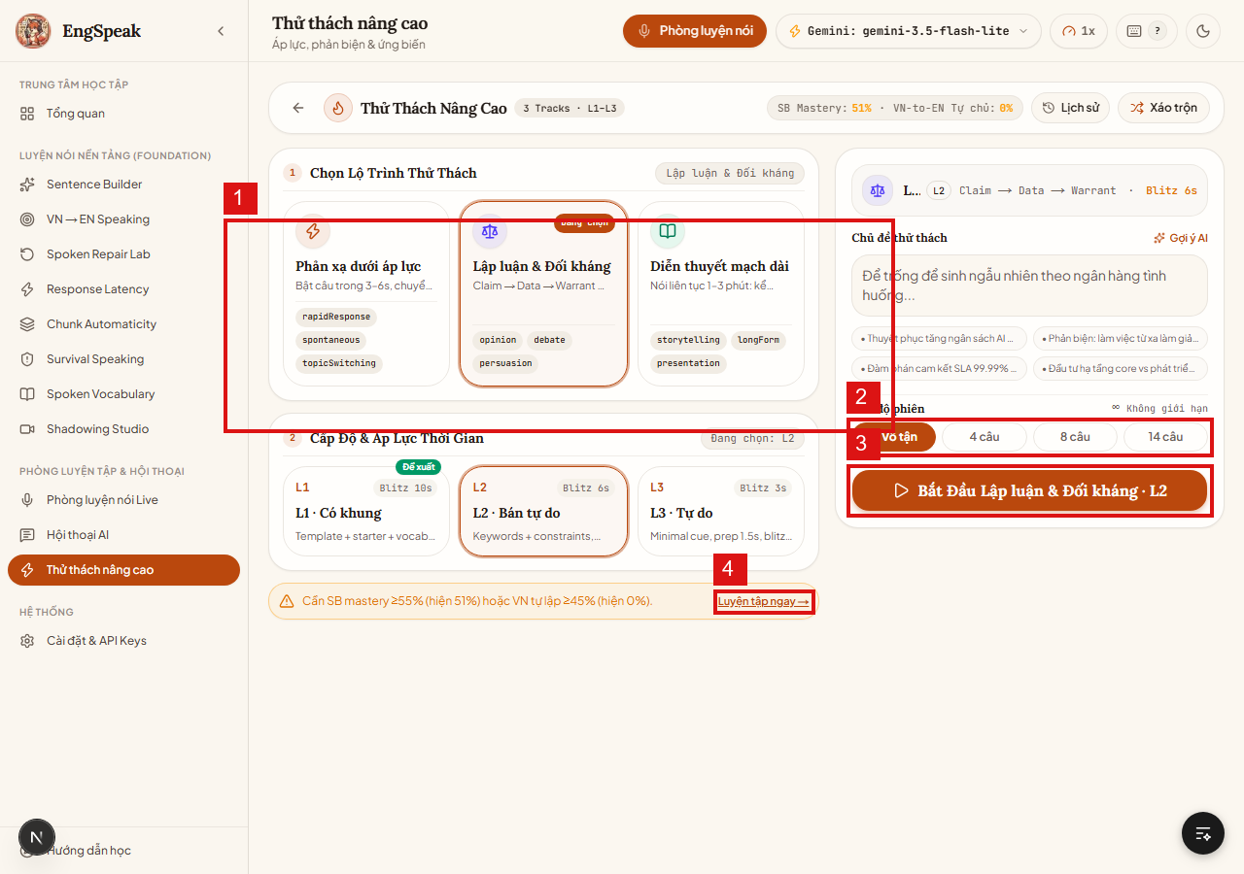
TC_FND_001 | Phòng luyện nền tảng | Sentence Builder (/sentence-builder) | Kiểm tra bài tập ráp câu phản xạ 3 tầng (Khung ngữ pháp cốt lõi) | Truy cập http://localhost:3000/sentence-builder | 1. Đọc yêu cầu ngữ cảnh và các khối thành phần câu (S + V + O + Modifier). 2. Nói hoặc chọn các khối từ để tạo thành câu hoàn chỉnh. 3. Kiểm tra phản hồi chấm điểm ngữ pháp tức thì. | Ráp câu: 'Even though it was raining, we decided to go hiking.' | Hệ thống phân tích cấu trúc 3 tầng chuẩn xác, báo xanh khi đúng cấu trúc ngữ pháp và chỉ ra vị trí thiếu từ nối nếu sai. | [CHÚ Ý] Kết quả hoàn thành bài tập này sẽ trực tiếp cập nhật điểm SB Mastery để mở khóa các bài nâng cao trong /advanced. | Pass | 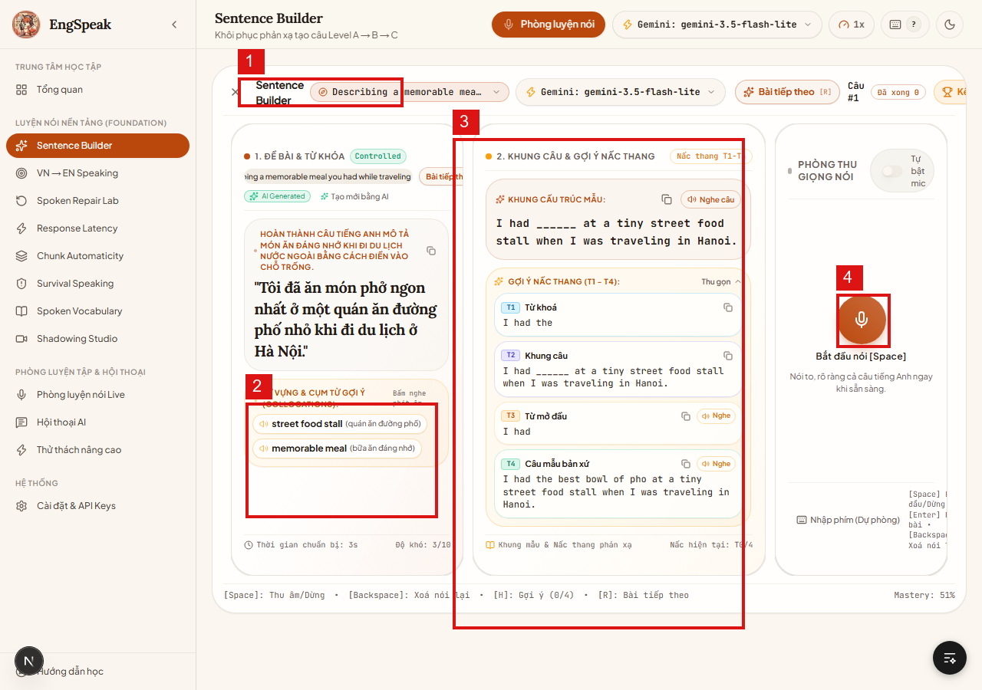
TC_FND_002 | Phòng luyện nền tảng | VN → EN Speaking (/vn-to-en) | Kiểm tra phản xạ chuyển ngữ trực tiếp ý nghĩ tiếng Việt sang tiếng Anh | Truy cập http://localhost:3000/vn-to-en | 1. Đọc câu tiếng Việt xuất hiện trên màn hình. 2. Bấm mic và nói câu tiếng Anh tương đương trong vòng 5 giây. 3. Xem phân tích so sánh độ tự nhiên giữa các cách diễn đạt. | Ý muốn nói: 'Tôi kẹt xe nên đến trễ 10 phút' | Hệ thống chấm điểm độ chính xác ngữ nghĩa và đưa ra 3 phương án diễn đạt tự nhiên chuẩn bản xứ (Natural collocations). | [CHÚ Ý] Tránh dịch từng chữ một (word-by-word translation); hệ thống phải ưu tiên chấm cụm từ tự nhiên. | Pass | 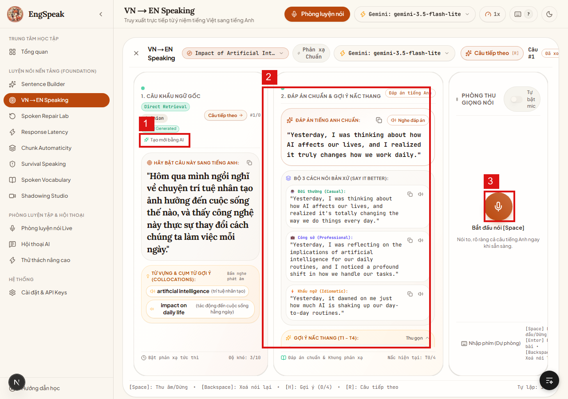
TC_FND_003 | Phòng luyện nền tảng | Spoken Repair Lab (/retry-lab) | Kiểm tra phòng thí nghiệm sửa lỗi: Nhận diện lỗi sai và sửa lại câu nói tức thì | Truy cập http://localhost:3000/retry-lab | 1. Xem câu có chủ đích chứa lỗi ngữ pháp/phát âm. 2. Nhấn mic phát âm lại phiên bản chuẩn đã sửa lỗi. 3. Kiểm tra vòng lặp Retry cho đến khi đạt điểm tối ưu. | Sửa lỗi: 'She don't like it' → 'She doesn't like it' | Hệ thống nhận diện sự sửa đổi, chúc mừng khi câu được chữa đúng và ghi nhận vào lịch sử sửa lỗi. | [CHÚ Ý] Thuật toán so sánh phải làm nổi bật chính xác từ bị thay đổi (Diff highlight màu xanh lá/đỏ). | Pass | 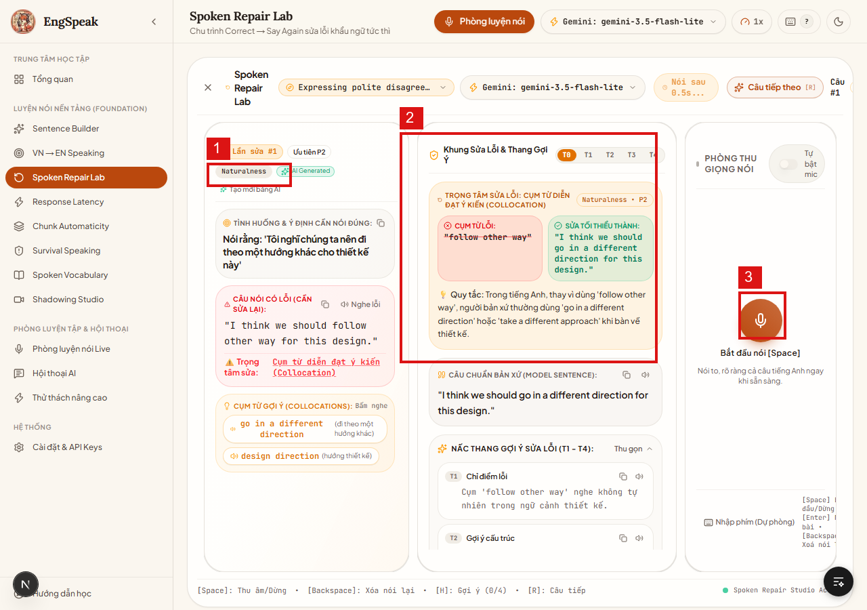
TC_FND_004 | Phòng luyện nền tảng | Shadowing Studio (/shadowing) | Kiểm tra phòng nhại âm Shadowing đa tốc độ (0.8x, 1.0x, 1.2x) và so khớp nhịp điệu | Truy cập http://localhost:3000/shadowing | 1. Chọn một đoạn audio mẫu trong danh sách. 2. Đổi tốc độ phát: 0.8x, 1.0x, 1.2x. 3. Bấm bắt đầu và nhại giọng theo sát audio mẫu. 4. Xem biểu đồ sóng âm so khớp độ trùng khớp ngữ điệu (Pitch/Rhythm overlay). | Audio bài nói chuẩn BBC / TED | Audio phát chuẩn ở các tốc độ không bị méo tiếng; micro ghi âm song song và hiển thị biểu đồ đối chiếu ngữ điệu. | [CHÚ Ý ĐẶC BIỆT VỀ ÂM THANH] Cần khuyến cáo người dùng đeo tai nghe (Headphones) khi luyện Shadowing để tránh micro thu lại tiếng phát ra từ loa máy tính (Acoustic Echo). | Pass | 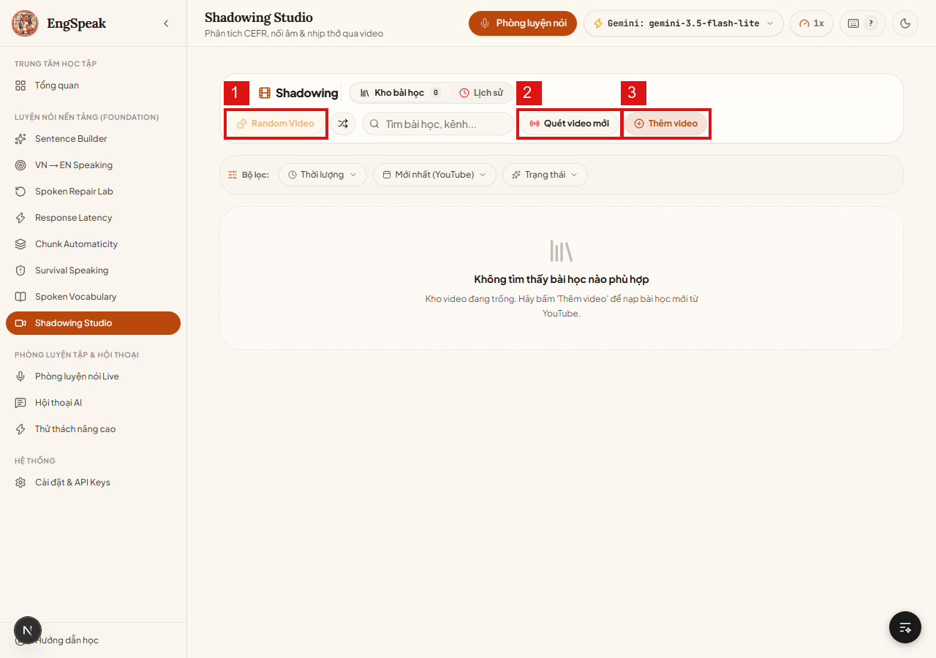
TC_FND_005 | Phòng luyện nền tảng | Survival Speaking (/survival) | Kiểm tra kỹ năng ứng biến khi bí từ: Dùng từ đệm (fillers) và giải thích vòng (Paraphrasing) | Truy cập http://localhost:3000/survival | 1. Nhận tình huống bị 'cấm dùng' một từ khóa nhất định (Taboo word). 2. Dùng micro giải thích khái niệm đó bằng các từ đồng nghĩa hoặc câu mô tả. 3. Bấm chấm điểm kỹ năng Paraphrase. | Cấm từ 'Microwave' → Giải thích: 'An electrical kitchen appliance used to heat food quickly' | AI nhận biết người dùng đã mô tả đúng khái niệm mà không vi phạm từ cấm; cộng điểm phản xạ xử lý tình huống. | [CHÚ Ý] Nếu người học vô tình phát âm từ cấm, hệ thống phải phát hiện và nhắc nhở thử lại ngay. | Pass | 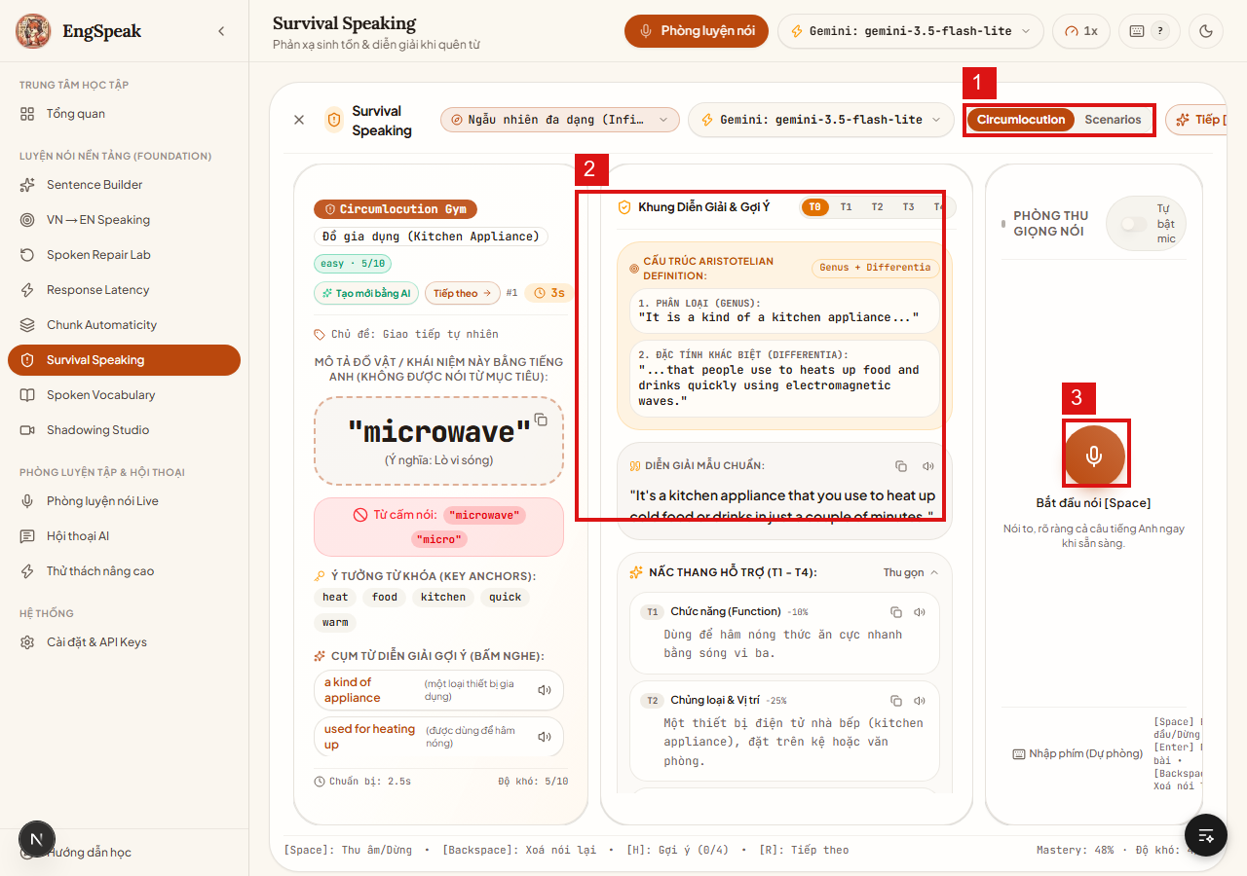
TC_FND_006 | Phòng luyện nền tảng | Response Latency (/latency) | Kiểm tra đo đạc và rèn luyện giảm độ trễ phản xạ bật từ (TTFW) | Truy cập http://localhost:3000/latency | 1. Bấm bắt đầu vòng luyện phản xạ. 2. Ngay khi câu hỏi xuất hiện, nói từ đầu tiên vào micro càng nhanh càng tốt. 3. Quan sát chỉ số millisecond hiển thị thời gian phản ứng. | Câu hỏi phản xạ nhanh | Bộ đếm thời gian độ trễ chính xác đến mili-giây; xếp loại phản xạ (Ví dụ: < 1200ms: Xuất sắc, 1200-2500ms: Đạt, > 2500ms: Cần cải thiện). | [CHÚ Ý] Tránh để tiếng thở hoặc tiếng ồn xung quanh kích hoạt nhầm cảm biến âm thanh (VAD Sensitivity threshold). | Pass | 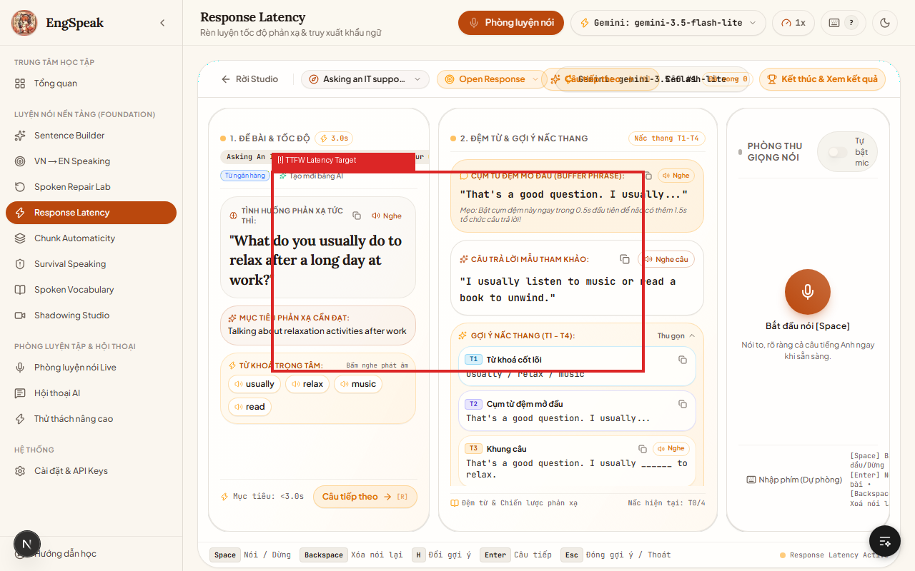
TC_FND_007 | Phòng luyện nền tảng | Chunk Automaticity (/chunks) | Kiểm tra luyện cụm từ cố định (Lexical Collocations) tăng tốc độ nói liền mạch | Truy cập http://localhost:3000/chunks | 1. Đọc cụm từ vựng (ví dụ: 'take it for granted', 'in terms of'). 2. Phát âm cụm từ liền mạch một hơi. 3. Kiểm tra đánh giá nhịp điệu không bị ngắt quãng giữa các từ trong cụm. | Cụm từ: 'as a matter of fact' | Hệ thống ghi nhận việc nối âm, nuốt âm chuẩn của cụm từ và đánh giá mức độ tự động hóa ngôn ngữ. | [CHÚ Ý] Nếu người học dừng lại ngập ngừng giữa các từ trong cùng một chunk, hệ thống phải trừ điểm độ mượt mà. | Pass | 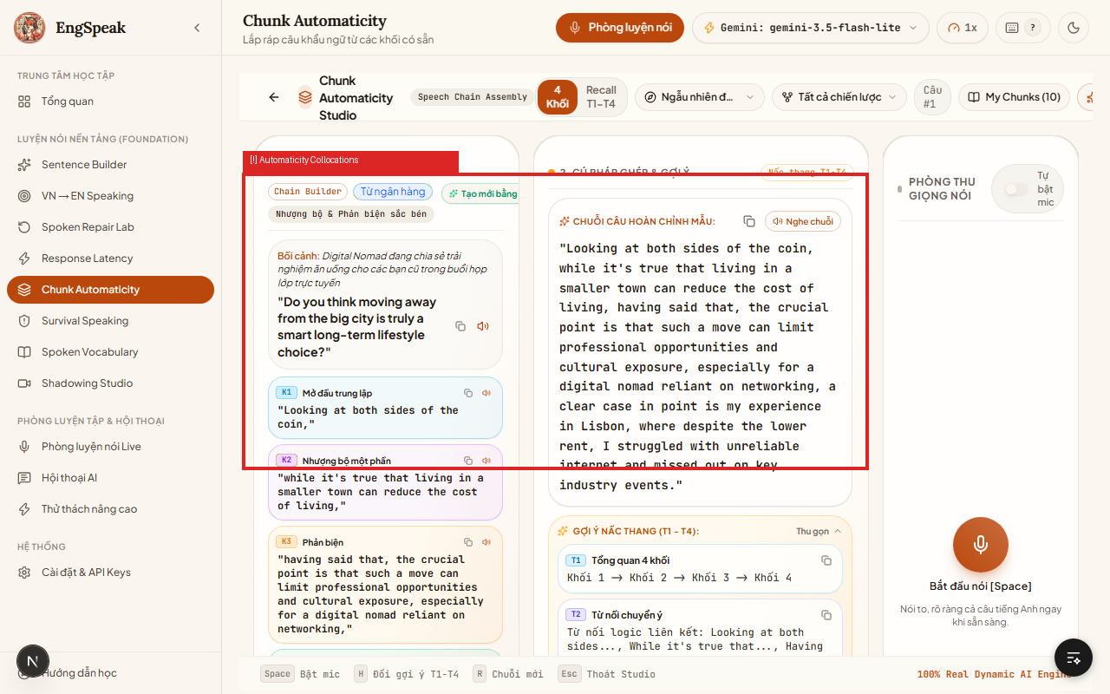
TC_FND_008 | Phòng luyện nền tảng | Spoken Vocabulary (/vocabulary) | Kiểm tra kích hoạt từ vựng thụ động sang chủ động qua việc đặt câu bằng giọng nói | Truy cập http://localhost:3000/vocabulary | 1. Xem thẻ từ vựng mục tiêu (Target word) kèm nghĩa và collocation. 2. Bấm mic và tự đặt một câu giao tiếp thực tế có chứa từ đó. 3. Xem AI thẩm định độ chính xác ngữ cảnh sử dụng từ. | Từ mục tiêu: 'Pragmatic' → Câu: 'We need to take a pragmatic approach to solve this issue.' | AI đánh giá xem từ vựng có được sử dụng đúng ngữ cảnh tự nhiên hay không, chỉ ra các từ thay thế tốt hơn nếu có. | [CHÚ Ý] Dữ liệu từ vựng tra cứu được tải từ từ điển offline trong public/dictionary để đảm bảo tốc độ phản hồi cực nhanh. | Pass | 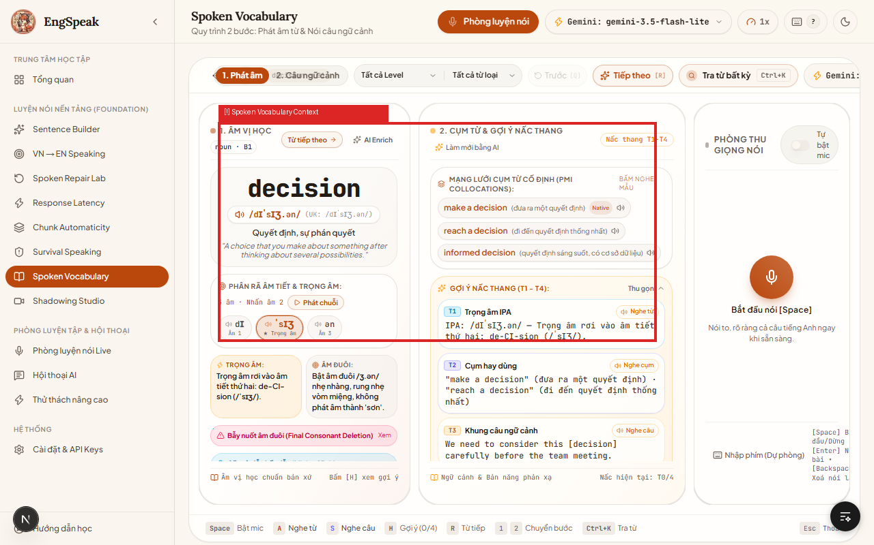
TC_FND_009 | Phòng luyện nền tảng | Baseline Assessment (/baseline) | Kiểm tra bài đánh giá năng lực khẩu ngữ đầu vào (Baseline Test) | Truy cập http://localhost:3000/baseline | 1. Bắt đầu bài test gồm chuỗi 5 câu hỏi từ dễ đến khó. 2. Thực hiện ghi âm trả lời từng câu. 3. Hoàn tất và nhận bảng phân loại trình độ (A1 → C1). | Trả lời chuỗi 5 câu hỏi phỏng vấn cơ bản | Hệ thống tổng hợp điểm, gán Level ban đầu cho hồ sơ học viên và tự động mở khóa các lộ trình phù hợp. | [CHÚ Ý QUAN TRỌNG] Kết quả này quyết định các gợi ý và độ khó của toàn bộ các phòng học sau này. | Pass | 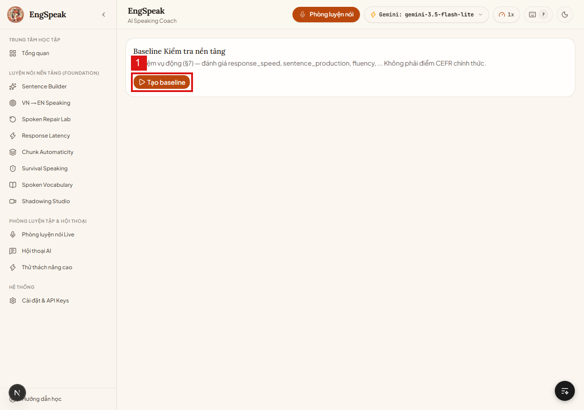
TC_FND_010 | Phòng luyện nền tảng | Lịch sử & Tiến độ (/history) | Kiểm tra biểu đồ tiến độ học tập, lịch sử các buổi nói và thống kê điểm số | Đã thực hiện ít nhất 2 phiên luyện tập để có dữ liệu lịch sử | 1. Truy cập vào /history. 2. Quan sát biểu đồ đường xu hướng điểm số và thời gian nói theo ngày. 3. Xem danh sách chi tiết các phiên ghi âm đã lưu. | N/A | Biểu đồ Recharts vẽ chuẩn xác, mượt mà; danh sách lịch sử hiển thị đầy đủ ngày giờ, loại bài tập và điểm số. | [CHÚ Ý] Kiểm tra hiển thị khi chưa có dữ liệu (Empty state) phải hiện thông điệp khuyến khích học viên bắt đầu bài học đầu tiên. | Pass | 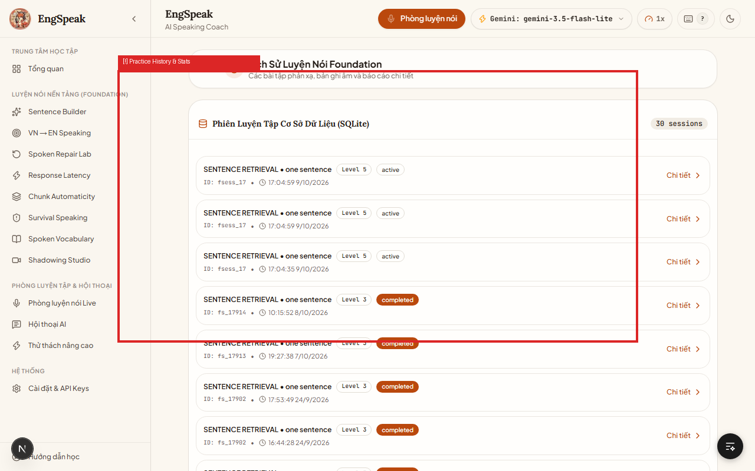
TC_SET_001 | Cài đặt & API Keys | Quản lý API Key (/settings) | Kiểm tra nhập, mã hóa che giấu và Lưu API Key (Google Gemini & Groq) | Truy cập http://localhost:3000/settings | 1. Dán API Key mới vào ô nhập liệu. 2. Kiểm tra ký tự key có được che bằng dấu chấm bảo mật (Password mask) không. 3. Bấm nút 'Lưu & Kích hoạt Key'. | Chuỗi API Key hợp lệ | Hệ thống lưu key thành công vào cấu hình trình duyệt/backend; có toast thông báo màu xanh 'Đã lưu cấu hình'; mỗi provider (Gemini/Groq) lưu độc lập. | [CHÚ Ý BẢO MẬT TUYỆT ĐỐI] KHÔNG BAO GIỜ hiển thị plain-text API key trên giao diện hoặc chụp ảnh màn hình lộ key thật. Key phải luôn được che giấu. | Pass | 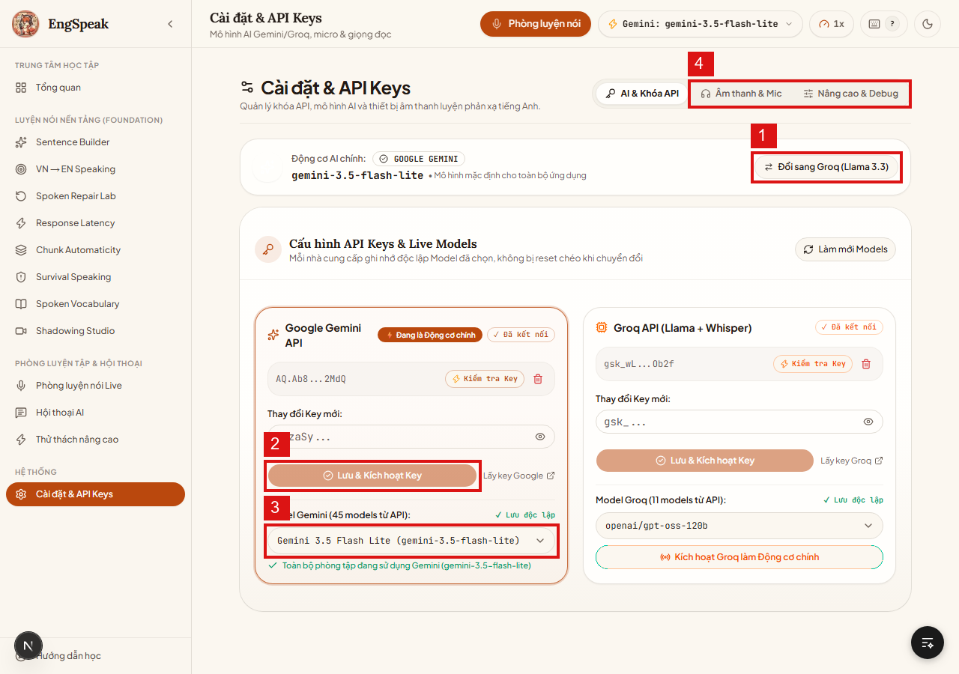
TC_SET_002 | Cài đặt & API Keys | Kiểm tra kết nối (Test Key) | Kiểm tra tính năng 'Kiểm tra Key' gọi test ping đến server AI | Đã nhập key trong /settings | 1. Bấm nút 'Kiểm tra Key' bên cạnh ô nhập. 2. Quan sát biểu tượng loading xoay tròn. 3. Kiểm tra thông báo kết quả trả về. | N/A | Nếu key đúng: Báo 'Kết nối thành công (Latency: ~350ms)'. Nếu key sai: Báo đỏ 'Key không hợp lệ hoặc hết quota'. | [CHÚ Ý QUAN TRỌNG - BƯỚC ĐẦU TIÊN KHI BÁO LỖI] Khi app gặp lỗi không trả lời, đây là bước đầu tiên bắt buộc kiểm tra xem key có còn quota hoạt động hay không. | Pass
TC_SET_003 | Cài đặt & API Keys | Chuyển đổi Động cơ AI | Kiểm tra chuyển đổi linh hoạt giữa Google Gemini và Groq (Llama 3.3) | Cả 2 provider đều có key hoặc đang chạy chế độ phát triển | 1. Tại tab Nhà cung cấp AI, bấm 'Đổi sang Groq (Llama 3.3)'. 2. Mở dropdown model kiểm tra danh sách model tương ứng (llama-3.3-70b-versatile). 3. Bấm đổi ngược lại sang Google Gemini. | Provider toggle: Gemini ↔ Groq | Toàn bộ hệ thống chuyển đổi engine tức thì mà không cần khởi động lại server; dropdown model đồng bộ theo đúng nhà cung cấp. | [CHÚ Ý CỨU NGUY (FALLBACK)] Khi Gemini bị nghẽn mạng hoặc hết hạn ngạch ngày, việc chuyển sang Groq giúp người học tiếp tục buổi luyện mà không bị gián đoạn. | Pass
TC_SET_004 | Cài đặt & API Keys | Dropdown Model AI | Kiểm tra lựa chọn model cụ thể (VD: gemini-3.5-flash-lite, gemini-2.5-flash, pro) | Đang ở /settings | 1. Bấm mở dropdown chọn model. 2. Chọn model 'gemini-3.5-flash-lite' (nhẹ, phản xạ nhanh). 3. Kiểm tra badge hiển thị model trên thanh header. | Model: gemini-3.5-flash-lite | Lựa chọn được lưu, badge trên header phản ánh đúng model đã chọn để người dùng luôn biết mình đang dùng model nào. | [CHÚ Ý CHI PHÍ] Khuyên dùng model flash-lite cho việc luyện phản xạ thường ngày để tiết kiệm quota tối đa. | Pass
TC_SET_005 | Cài đặt & API Keys | Âm thanh & Micro | Kiểm tra cấu hình thiết bị âm thanh, test loa TTS và độ nhạy micro | Mở tab 'Âm thanh & Mic' tại /settings | 1. Bấm nút 'Nghe thử giọng đọc TTS'. 2. Thay đổi tốc độ nói (0.75x, 1.0x, 1.25x). 3. Nói thử vào micro để xem thanh volume meter có nhảy sóng âm không. | N/A | Loa phát rõ ràng câu mẫu ở các tốc độ đã chọn; thanh volume meter phản hồi nhạy bén theo cường độ giọng nói thực tế. | [CHÚ Ý] Nếu cắm tai nghe hoặc đổi mic ngoài (USB Mic), cần đảm bảo trình duyệt nhận đúng thiết bị mong muốn. | Pass
TC_SYS_001 | Bảo mật & Tính toàn vẹn | Cơ sở dữ liệu SQLite | Kiểm tra toàn vẹn cơ sở dữ liệu data/app.db và cơ chế chống xóa nhầm | File data/app.db tồn tại trên ổ đĩa | 1. Kiểm tra cấu trúc bảng trong data/app.db (sessions, exercises, scores, streaks). 2. Thực hiện ghi dữ liệu tiến trình từ một bài luyện mới. 3. Kiểm tra câu lệnh truy vấn đảm bảo không bị khóa DB (database locked). | Insert record bài học | Dữ liệu được lưu trữ toàn vẹn, truy vấn nhanh dưới 10ms, không bị corrupt kể cả khi tắt ứng dụng đột ngột. | [CẢNH BÁO NGUY HIỂM ĐỎ ĐẬM] Toàn bộ tiến trình, chuỗi ngày streak và điểm số được lưu tại data/app.db. TUYỆT ĐỐI KHÔNG XÓA file này nếu chưa sao lưu (backup)! | Pass
TC_SYS_002 | Bảo mật & Tính toàn vẹn | Xử lý lỗi Mất mạng / API 429 | Kiểm tra cơ chế tự động thử lại (Retry) và hiển thị thân thiện khi API quá tải hoặc mất mạng | Giả lập ngắt kết nối mạng hoặc server trả về mã lỗi 429 | 1. Ngắt kết nối internet tạm thời trong lúc gửi câu hỏi đến AI. 2. Quan sát thông báo trên màn hình. 3. Bật lại internet và kiểm tra nút 'Thử lại' (Retry). | Network Offline / Error 429 | App hiện banner cảnh báo màu cam/đỏ thân thiện, lưu lại nội dung câu nói của người dùng và cho phép bấm thử lại mà không mất câu vừa nói. | [CHÚ Ý] Không được làm mất câu transcript của người dùng khi gặp lỗi mạng. | Pass
TC_SYS_003 | Bảo mật & Tính toàn vẹn | Luyện tập hoàn toàn Offline / Miễn phí | Kiểm tra khả năng chạy hoàn toàn miễn phí không tốn tiền API với MOCK_AI=true và Browser STT/TTS | Thiết lập MOCK_AI=true trong .env.local | 1. Xóa toàn bộ API key trong Settings. 2. Bật cờ MOCK_AI=true. 3. Vào phòng luyện /session và thực hiện một vòng nói chuyện hoàn chỉnh. | MOCK_AI=true | Ứng dụng hoạt động 100% trơn tru, STT/TTS dùng Web Speech API miễn phí của trình duyệt, AI trả về câu đối thoại thông minh từ mock bank mà không tốn bất kỳ chi phí nào. | [MẸO HỮU ÍCH ĐẶC BIỆT] Tính năng này lý tưởng cho người mới bắt đầu hoặc để chạy kiểm thử tự động (Automation Test) không tốn tiền. | Pass

